Sheet1
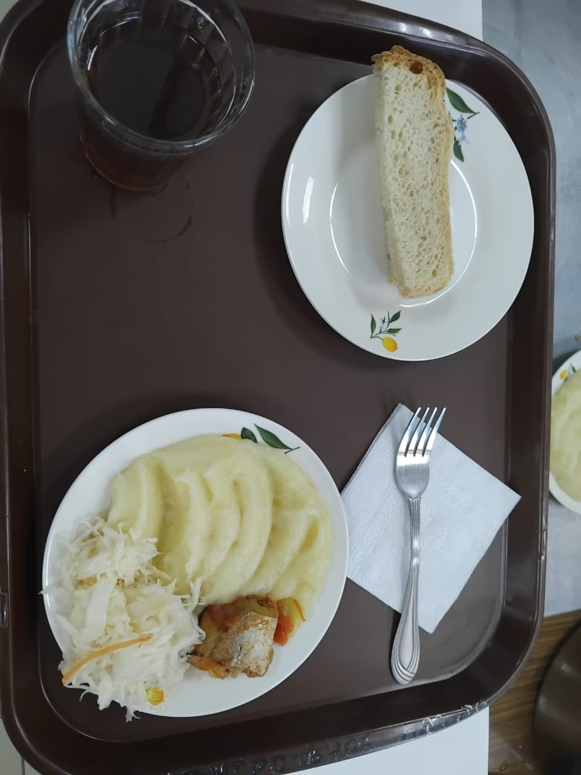
Школа | МБОУ Большекирсановская сош имени Героя Советского Союза Хайло В.А. |  |  | Отд./корп |  |  |  | День | 2024-05-24

Прием пищи | Раздел | № рец. | Блюдо | Выход, г | Цена | Калорийность | Белки | Жиры | Углеводы
Завтрак | гор.блюдо | 229 | рыба,тушенная в томате с овощами | 100.00 | 47.61 | 105.00 | 9.75 | 4.95 | 3.80
 | гор.напиток | 377 | чай | 180.00 | 2.19 | 56.01 | 0.12 | 0.02 | 13.73
 | хлеб | н | хлеб пшеничный | 30.00 | 2.53 | 69.00 | 2.28 | 0.24 | 14.10
 |  | 312 | пюре картофельное | 130.00 | 11.34 | 118.95 | 2.65 | 4.16 | 17.72
 |  | н | овощи натуральные (капуста квашенная) | 60.00 | 12.72 | 7.20 | 0.42 | 0.60 | 1.14

Завтрак 2 | фрукты

Обед | закуска
 | 1 блюдо |  | .
 | 2 блюдо
 | гарнир
 | сладкое
 | хлеб бел.
 | хлеб черн.

 |  |  |  | 500.00 | 76.39 | 356.16 | 15.22 | 9.97 | 50.49

